상품제안서
K2 자외선차단 썸머 3종 세트 | 상품코드: S46456

 |  |  |  |  |  |  | 02-713-8555 | www.synergygift.co.kr
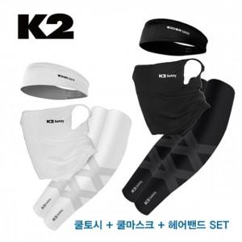 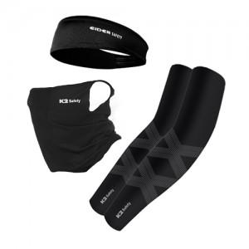 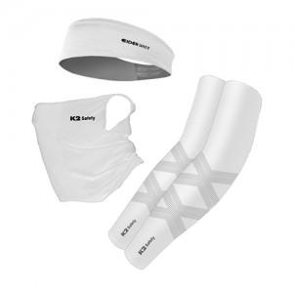

【상세/제작정보】

【인쇄/포장옵션】 | 라벨스티커 / 포장지포장

【공급단가】 | 수량 | 50~ | 100~ | 300~ | 1,000~ | 3,000~
*VAT별도 | 단가 | 27,460원 | 26,600원 | 25,100원 | 24,450원 | 23,810원

【상품 URL】 | https://www.synergygift.co.kr:443/src/goods_detail.php?gdno=46456

